Skizzen_TD
 | Mass- / Aufgabeformular Terrassendach |  | Blatt-Nr. | Bl. Anzahl | Order No. K T |  | Model
 |  |  | 3 | 4 | 0 |  | P2190
Skizzen

Copyright by SSAG / CGP |  | Schenker / TD / FM_TD Version 1.5 |  |  |  | Blatt 3

Folgebl._FM_TD
 |  |  | Beschattung FM_TD (2182) (von innen betrachtet) |  |  |  |  |  | Sheet No. | No. of sheets | Order No. |  | K | T |  | Typ
 |  |  |  |  |  |  |  |  | 4 | 4 |  |  |  |  |  | 2182

surface treatment |  |  |  |  |  |  |  |  |  |  | Wind-/Sonnensensor
object |  | Colour No. |  |  | Colour type |  | type of drop |  |  |  | Niederschlagsensor
Führung |  | 0 |  |  | 0 |  | 0

Stoffdessin - Nr. |  |  |  |  |  | Spezialfarbe J / N

Kupplungsstecker komplett J / N
Vorablieferung Elektromaterial J / N (ohne Motorenkupplungsstecker)
SE 100 - Steuerung J / N
Funk - Steuerung J / N
Adresse Vorablieferung:

Kolonne |  |  |  |  |  | 1 |  | 2 | 3 | 4 | 5 | 6
Abmasse in mm | Anzahl Beschattungen

 | Breite

 | Höhe (Längsträgerlänge)
Diverses
 | Antriebs - Seite LVI / RVI
 | Motor OF / FE / FS

 | Führungs-Typ LVI Code (933= FE / 999= FD)
 | Führungs-Typ RVI Code (933= FE / 999= FD)
 | Wasserablaufösen N / S

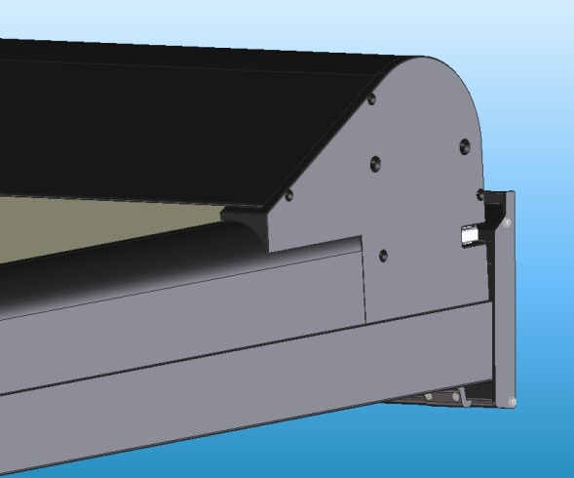
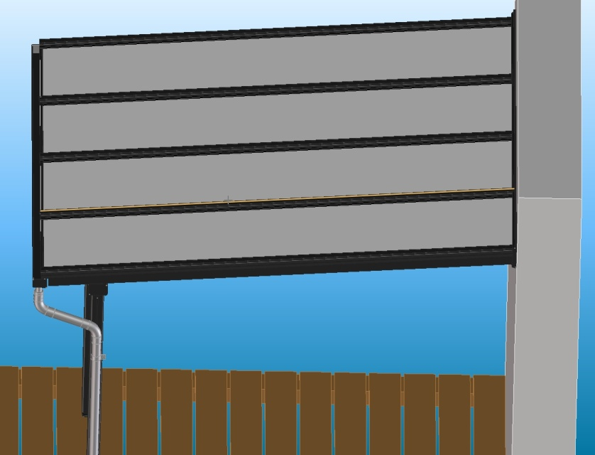
Höhe (Länge Längsträger)

Breite Beschattung = Breite zwischen Aussenseiten der äusseren Längsträger

 | Breite Beschattung = bk TD - 6mm

Höhe = gesamte Länge Längsträger,
gemessen auf Oberseite des Längsträgers

Copyright by SSAG / CGP |  |  |  | Schenker / TD / FM_TD Version 1.5 |  |  |  |  |  |  |  |  |  |  | Blatt 4

